상품제안서
플립PP책갈피 | 상품코드: S24585

 |  |  |  |  |  |  | 02-713-8555 | www.synergygift.co.kr
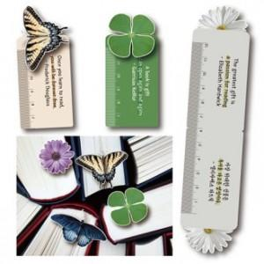

【상세/제작정보】 | <p><span style="font-size: 14pt;">※ 1,000개 이상부터 제작 가능하며, 1천개 단위로만 주문제작 가능합니다.</span></p>

【인쇄/포장옵션】 | 풀칼라 / OPP(비닐)

【공급단가】 | 수량 | 1,000~ | 3,000~ | 5,000~ | 10,000~ | 50,000~
*VAT별도 | 단가 | 285원 | 280원 | 270원 | 260원 | 240원

【상품 URL】 | https://www.synergygift.co.kr:443/src/goods_detail.php?gdno=24585

